Опросный лист
Опросный лист на соединительные муфты

Контактные данные
Название предприятия:
ФИО:
Должность:
Контактный телефон:
Факс: |  |  |  | E-mail:
Данные для подбора муфты
Параметры ведущего устройства
 |  |  |  | или
Мощность мотора |  |  |  | кВт | Крутящий момент |  |  | Нм
Частота вращений вых.вала |  |  |  | об/мин | Частота вращений вых.вала |  |  | об/мин
Тип привода (конвейер, насос и др)
Другие особенности

 |  |  | А -Ведущий вал |  | В -Ведомыий вал

Размеры:
 | d1= |  | мм |  | d2= |  | мм
 | W1= |  | мм |  | W2= |  | мм
 | b1= |  | мм |  | b2= |  | мм
 | l1= |  | мм |  | l2= |  | мм

 | L= |  | мм
 | D= |  | мм | - максимальный внешний диаметр муфты, если он ограничен

Особенности:

Рабочая температура окружаего пространства |  |  |  |  |  | Вредные окружение |  |  | <20 | <8
Количество часов работы в сутки: |  |  |  |  |  | Количество остановок в час |  |  | 20-40 | 8-16
Заполненый опросный лист просим Вас выслать на наш : |  |  |  |  |  |  |  |  | 40-80 | >16
 |  | e-mail: | p-technica@yandex.ru |  | или | anton.ptech@gmail.com |  |  | >80

 |  | факс: | +375 17 2680408
ЧП “Приводная техника” www.tech-privod.com 220086, г.Минск, ул. Славинского 1 офис 104

Таблица подбора шпонок для валов в зависимости от диаметра вала:
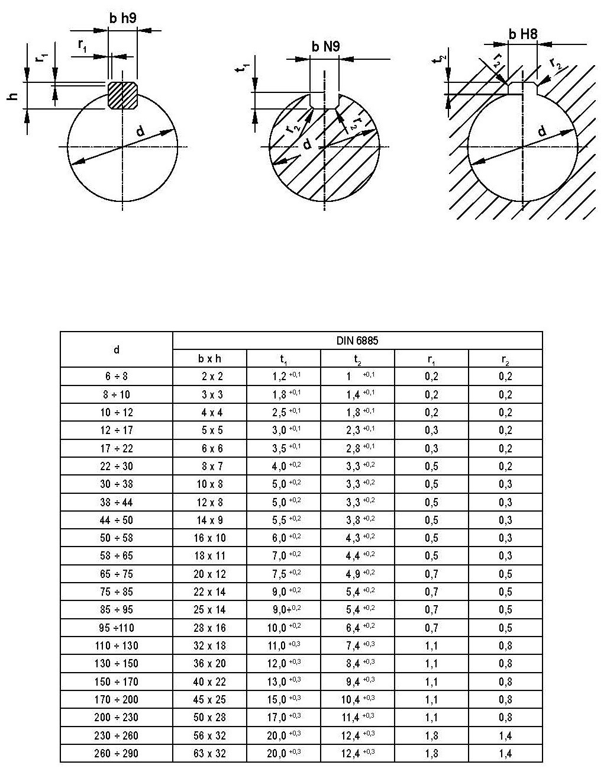

ЧП “Приводная техника” www.tech-privod.com 220086, г.Минск, ул. Славинского 1 офис 104

